상품제안서
송월 솔리드뱀부얀 190g 3P 타올세트 | 상품코드: F17480

 |  |  |  |  |  |  | 02-412-0044 | www.easy1.co.kr
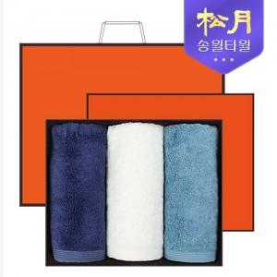

【상세/제작정보】 | - 케이스/쇼핑백 포함 - 자수인쇄 가능. 별도문의必

【인쇄/포장옵션】 | 실크, 자수 / 포장지포장

【공급단가】 | 수량 | 50~ | 100~ | 500~ | 1,000~ | 2,000~
*VAT별도 | 단가 | 17,010원 | 16,380원 | 15,750원 | 15,120원 | 14,740원

【상품 URL】 | http://www.easy1.co.kr/src/goods_detail.php?gdno=17480

